상품제안서
[송월타올] 송월 스누피 스플릿36 고리핸드 2P 세트 | 상품코드: S25895

 |  |  |  |  |  |  | 02-713-8555 | www.synergygift.co.kr
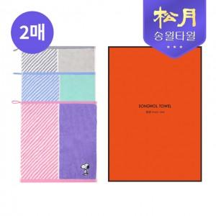

【상세/제작정보】

【인쇄/포장옵션】 | 실크, 자수 / 포장지포장

【공급단가】 | 수량 | 100~ | 300~ | 500~ | 1,000~ | 3,000~
*VAT별도 | 단가 | 5,510원 | 5,420원 | 5,300원 | 5,080원 | 4,870원

【상품 URL】 | https://www.synergygift.co.kr:443/src/goods_detail.php?gdno=25895

